상품제안서
베온 네모 슬림 GaN PD65W PPS 3포트 초고속 가정용 충전기 | 상품코드: F30854

 |  |  |  |  |  |  | 02-412-0044 | www.easy1.co.kr
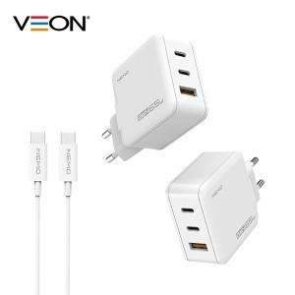

【상세/제작정보】 | ＊기본지퍼백포장 ＊케이스 종이케이스로 변경시 박스 입수량 1BOX 50개입으로 변경됩니다. 확인부탁드립니다.

【인쇄/포장옵션】 | 레이저, 풀칼라 / 종이케이스 및 포장지포장

【공급단가】 | 수량 | 50~ | 100~ | 500~ | 1,000~ | 2,000~
*VAT별도 | 단가 | 17,640원 | 17,340원 | 16,900원 | 16,610원 | 16,170원

【상품 URL】 | https://dev.easy1.co.kr:443/src/goods_detail.php?gdno=30854

